제품사진
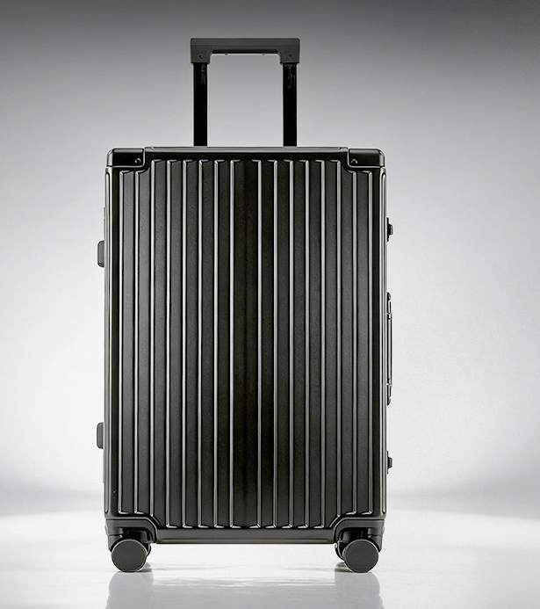
1. 제품명 : | 2. 제품명 :

